Hoja1
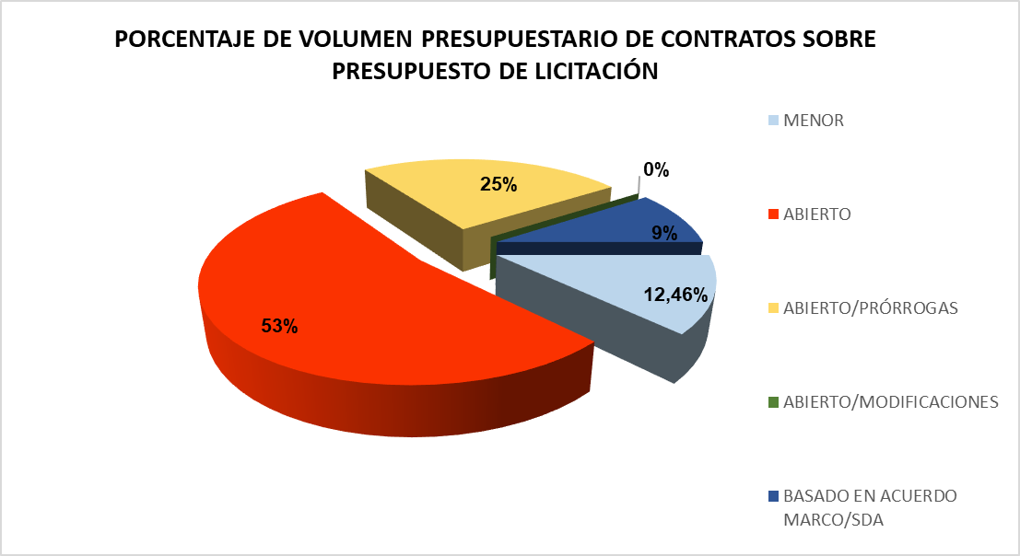
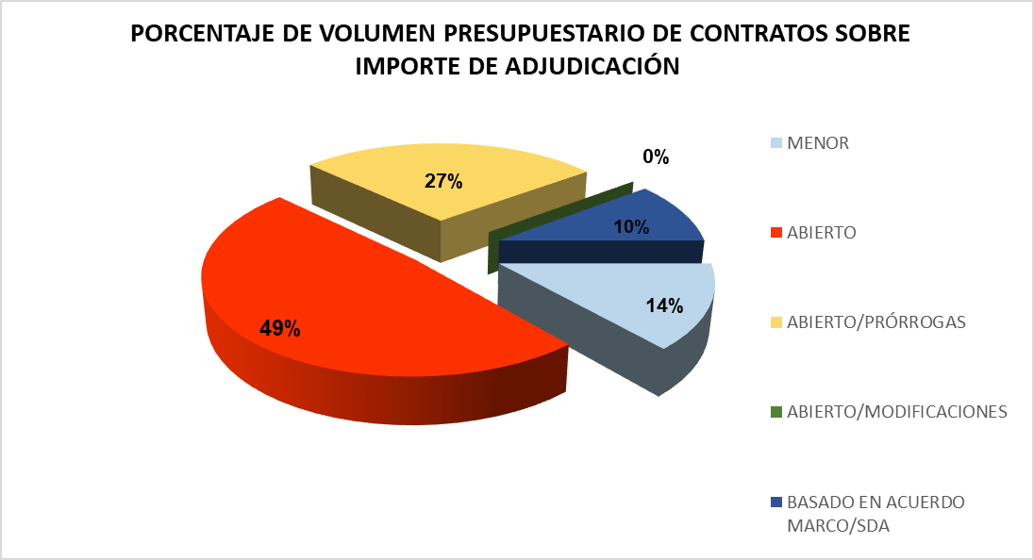
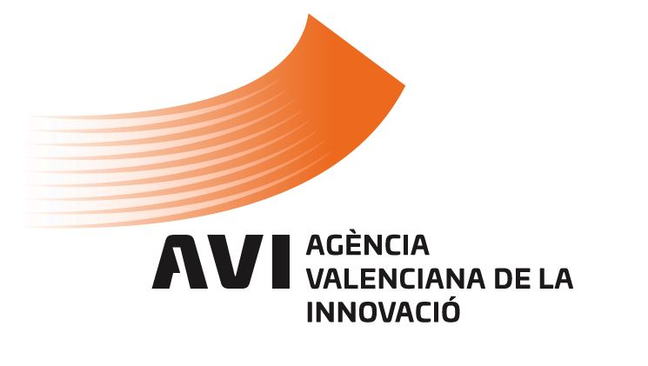
 |  |  |  | PROCEDIMIENTOS DE CONTRATACIÓN En cumplimiento de la Ley 1/2022, de 13 de abril, de la Generalitat, de Transparencia y Buen Gobierno de la Comunitat Valenciana DATOS ESTADÍSTICOS CONTRATOS ADJUDICADOS del 01/01/2023 al 30/09/2023

Tipo de contrato | Procedimiento de adjudicación | Núm. Contratos (1) | Importe adjudicación (sin IVA) |  | PORCENTAJE DE VOLUMEN PRESUPUESTARIO DE CONTRATOS A TRAVÉS DE LOS PROCEDIMIENTOS DE ADJUDICACIÓN
Privados | Menor | 0 | 0.00
 | Abierto | 0 | 0.00 |  | PROCEDIMIENTOS | NÚM. DE CONTRATOS | PRESUPUESTO LICITACIÓN sin IVA (2) | IMPORTE DE ADJUDICACIÓN sin IVA (2) | PORCENTAJE SOBRE
 | Subtotal contratos privados | 0 | 0.00 |  |  |  |  |  | PRESUPUESTO DE LICITACIÓN | IMPORTE DE ADJUDICACIÓN
Servicios | Menor | 26 | 92,539.94
 | Abierto | 3 | 385,375.00 |  | MENOR | 0 | 107,941.70 | 107,941.70 | 12.46% | 14%
 | Abierto/Prórrogas | 1 | 218,000.00 |  | ABIERTO | 0 | 458,589.45 | 385,375.00 | 53% | 49%
 | Abierto/Modificaciones | 0 | 0.00 |  | ABIERTO/PRÓRROGAS | 0 | 218,000.00 | 218,000.00 | 25% | 27%
 | Basado en Acuerdo Marco/SDA | 3 | 20,767.11 |  | ABIERTO/MODIFICACIONES | 0 | 0.00 | 0.00 | 0% | 0%
 | Subtotal contratos de servicio | 33 | 716,682.05 |  | BASADO EN ACUERDO MARCO/SDA | 0 | 81,542.33 | 81,542.33 | 9% | 10%
Suministros | Menor | 12 | 14,857.28 |  | TOTAL | 0 | 866,073.48 | 792,859.03 | 100.00 % | 100.00 %
 | Abierto | 0 | 0.00
 | Abierto/Prórrogas | 0 | 0.00
 | Abierto/Modificaciones | 0 | 0.00
 | Basado en Acuerdo Marco/SDA | 10 | 60,775.22 |  | (1) A efectos comparativos, el cómputo de contratos se refiere a los contratos adjudicados, prorrogados o a las modificaciones efectuadas en el período indicado.
 | Subtotal contratos de suministro | 22 | 75,632.50
Mixtos: servicio-suministro | Menor | 1 | 544.48
 | Abierto | 0 | 0.00
 | Abierto/Modificaciones | 0 | 0.00
 | Basado en Acuerdo Marco/SDA | 0 | 0.00 |  | (2) A efectos comparativos, solo se tiene en consideración el importe de los contratos adjudicados en el periodo indicado. En los supuestos de prórrogas y modificaciones contractuales, se han considerado únicamente los importes de las prórrogas y modificaciones efectuadas en el período indicado.
 | Subtotal contratos mixtos: ser-sum | 1 | 544.48
Obras | Menor | 0 | 0.00
 | Abierto | 0 | 0.00
 | Abierto/Modificaciones | 0 | 0.00
 | Basado en Acuerdo Marco/SDA | 0 | 0.00
 | Subtotal contratos de obra | 0 | 0.00
TOTAL |  | 56 | 792,859.03

